Clase 3

3

Clase 3 - Semana 3

Diseño de PF
Resumen ejecutivo

Proyecto final

Storie Telling


El storytelling es el arte de contar una historia de forma atractiva y sensible, para lograr que quien tenga contacto con ella se sienta parte de la misma. Esta técnica narrativa es utilizada en marketing para generar y mantener vivo el interés de los usuarios en las marcas y lo que estas hacen

Storytelling con datos
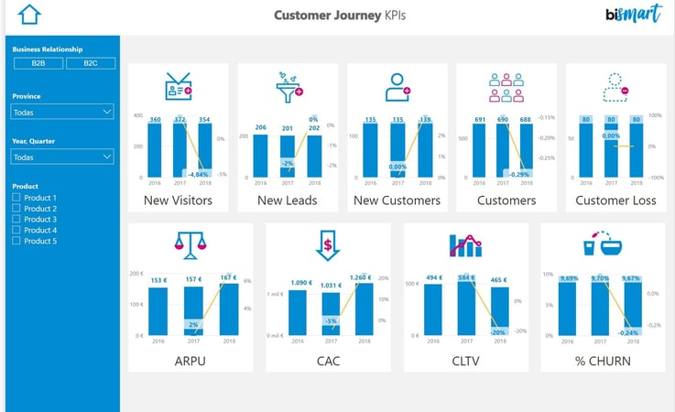
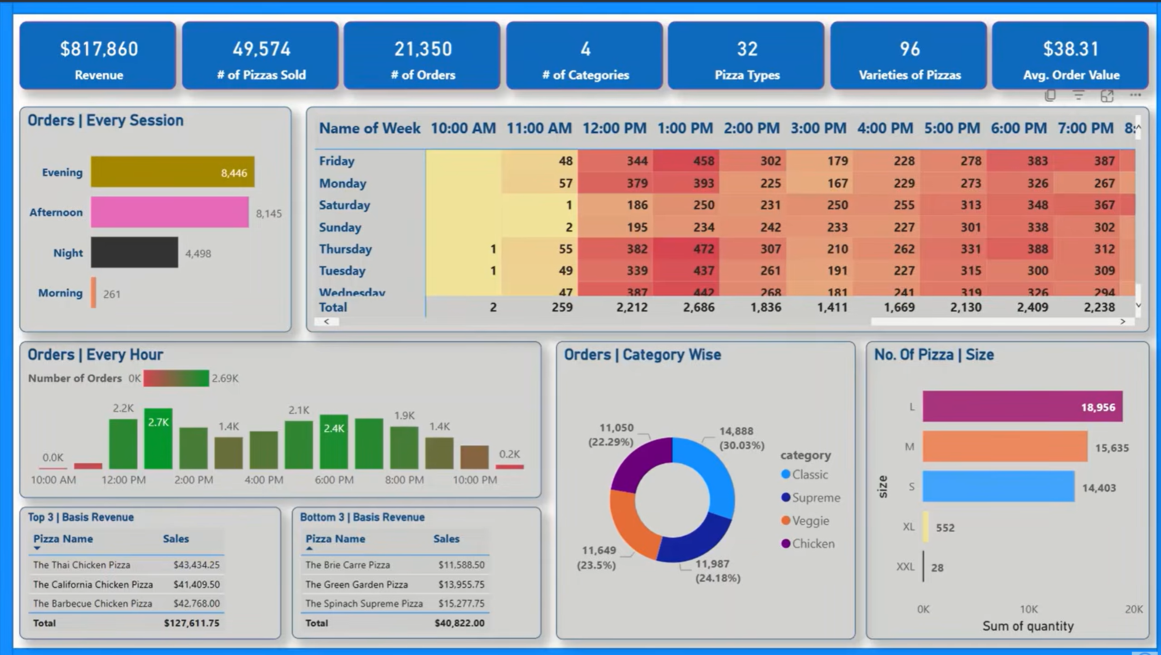
El storytelling es el arte de contar una historia de forma atractiva y sensible, para lograr que quien tenga contacto con ella se sienta parte de la misma. Esta técnica narrativa es utilizada en marketing para generar y mantener vivo el interés de los usuarios en las marcas y lo que estas hacen
Storie Telling con datos

 | Paleta de colores

 | Orden claro

 | No repetir comceptos

Hojas del PF
Hojas del Proyecto final

Resumen


Resumen o Brief

Con formato de formulario | En un recuadro

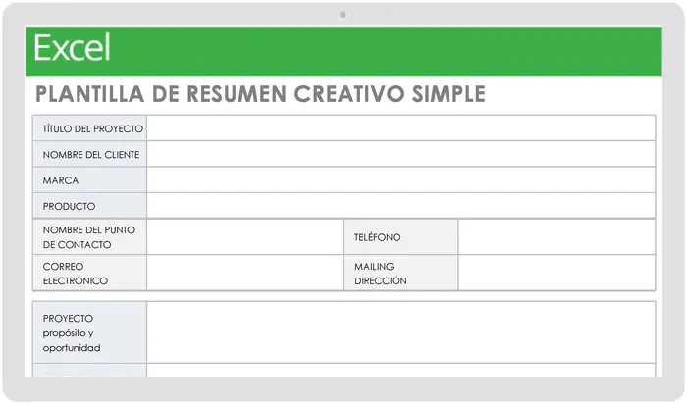

Pero siempre en una hoja a paerte y al principio

Insight: hallazgo o descubrimiento relevante obtenido a partir del análisis de datos. Un insight permite comprender mejor una situación, identificar oportunidades o detectar problemas para facilitar la toma de decisiones.
Ejemplo: "Las ventas aumentan un 30% los fines de semana" es un insight obtenido al analizar los datos de ventas.

Hojas del TP
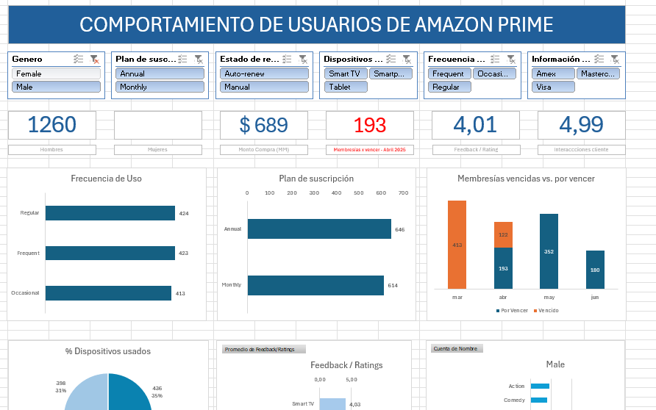
 | Hojas obligatorias del TP

Brief

Base Cruda
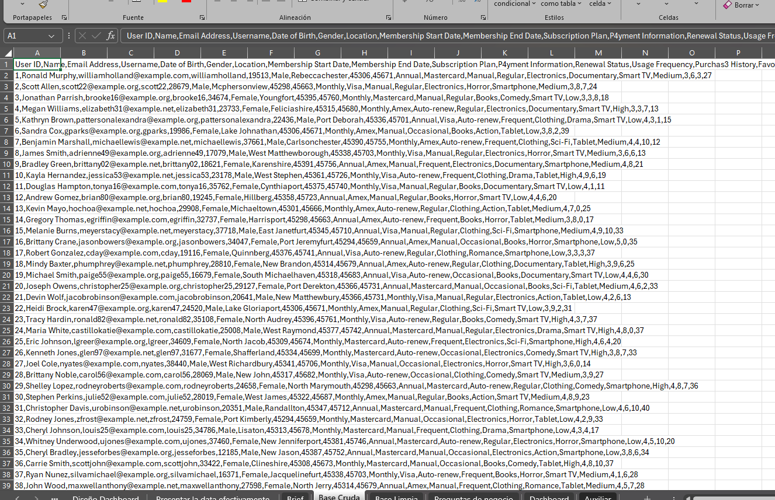

Base Limpia
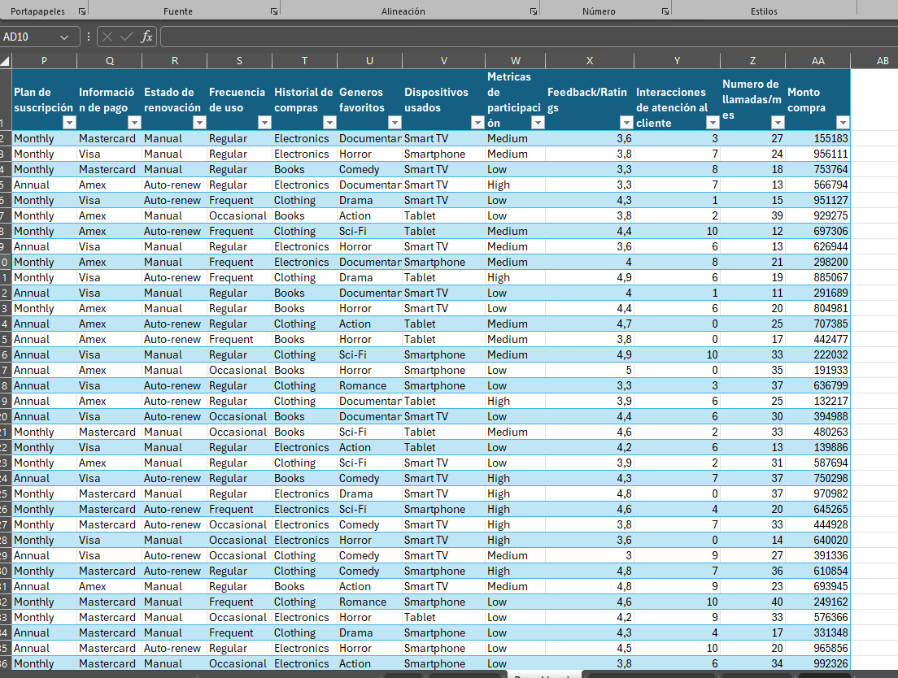

Preguntas
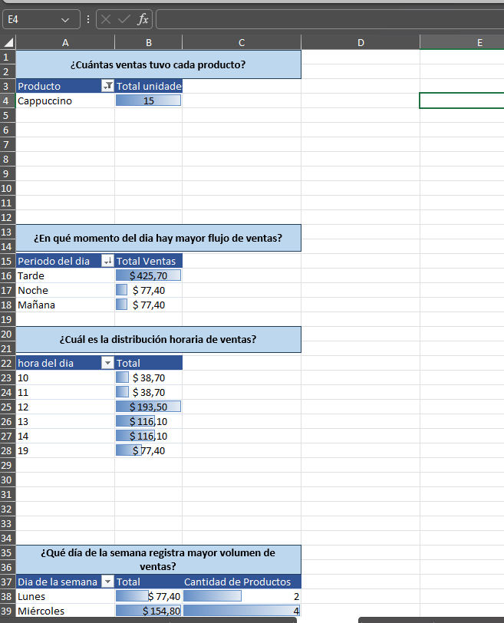

Dashboard

